상품제안서
미니손톱깎이(부엉이) 코털가위 | 상품코드: S30334

 |  |  |  |  |  |  | 02-713-8555 | www.synergygift.co.kr
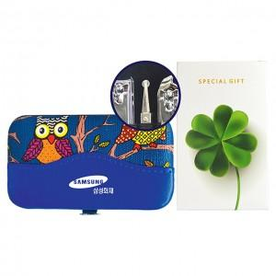

【상세/제작정보】 | <p>※ 택배비 별도상품입니다. 박스당 100개입 4,000원 발생​​​</p>

【인쇄/포장옵션】 | 실크 / 종이케이스

【공급단가】 | 수량 | 100~ | 200~ | 500~ | 1,000~ | 3,000~
*VAT별도 | 단가 | 2,470원 | 2,430원 | 2,370원 | 2,280원 | 2,180원

【상품 URL】 | https://www.synergygift.co.kr:443/src/goods_detail.php?gdno=30334

